マップ制作案
D崩壊エリア | C生物収容所

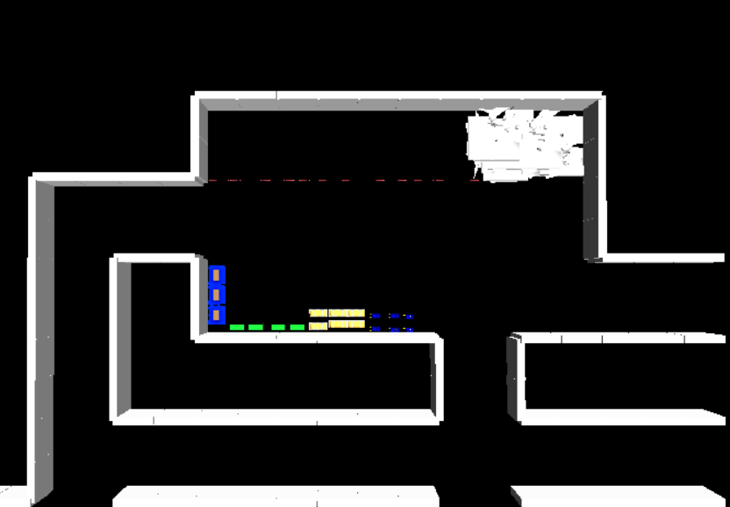

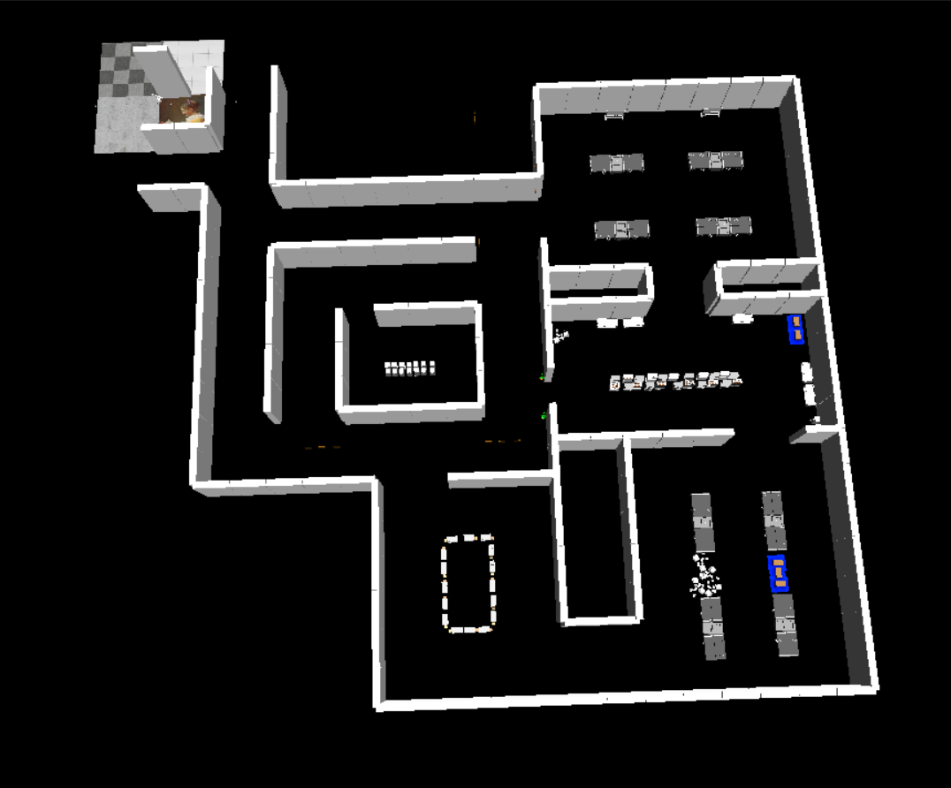
Bオフィスエリア

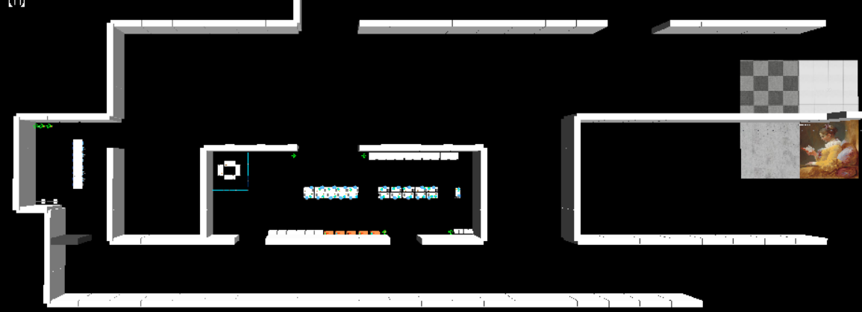
 |  | A研究エリア

 |  |  | D

